Лист1
Артикул | Фотография | Модификация моделей: | Размер | Наличие | Ваш заказ | Цена | Цена со скидкой | Общая цена | Состав ткани
Viva La DonnaНаличие
www.viva-donna.com
Телефон: +7 (495) 748-61-12 , +7 (499) 558-16-66
E-mail: info@viva-donna.com
Б01-1 | 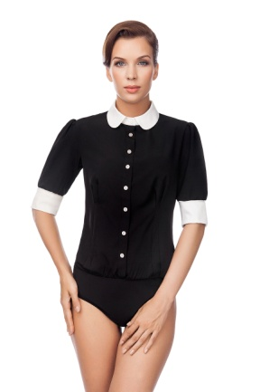 | Слипы | 42 |  |  | 1500 | 800 | 0 | 75% полиэстер, 20% вискоза, 5% эластан
 |  |  | 44 |  |  | 1500 | 800 | 0
 |  |  | 46 |  |  | 1500 | 800 | 0
 |  |  | 48 |  |  | 1500 | 800 | 0
 |  | Стринги | 42 |  |  | 1500 | 800 | 0
 |  |  | 44 |  |  | 1500 | 800 | 0
 |  |  | 46 | 2 |  | 1500 | 800 | 0
 |  |  | 48 |  |  | 1500 | 800 | 0
Б01-2 | 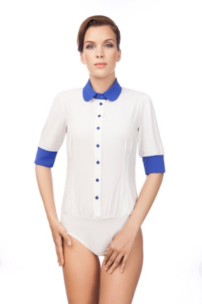 | Слипы | 42 |  |  | 1500 | 800 | 0 | 75% полиэстер, 20% вискоза, 5% эластан
 |  |  | 44 |  |  | 1500 | 800 | 0
 |  |  | 46 | 1 |  | 1500 | 800 | 0
 |  |  | 48 |  |  | 1500 | 800 | 0
 |  | Стринги | 42 |  |  | 1500 | 800 | 0
 |  |  | 44 |  |  | 1500 | 800 | 0
 |  |  | 46 |  |  | 1500 | 800 | 0
 |  |  | 48 |  |  | 1500 | 800 | 0
Б01-3 | 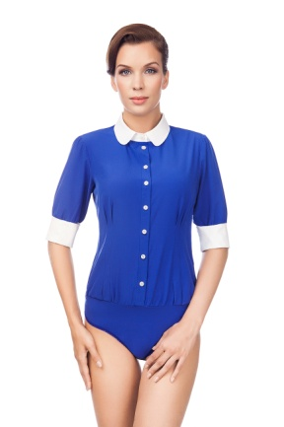 | Слипы | 42 |  |  | 1500 | 800 | 0 | 75% полиэстер, 20% вискоза, 5% эластан
 |  |  | 44 |  |  | 1500 | 800 | 0
 |  |  | 46 |  |  | 1500 | 800 | 0
 |  |  | 48 |  |  | 1500 | 800 | 0
 |  | Стринги | 42 | 15 |  | 1500 | 800 | 0
 |  |  | 44 | 9 |  | 1500 | 800 | 0
 |  |  | 46 | 7 |  | 1500 | 800 | 0
 |  |  | 48 | 13 |  | 1500 | 800 | 0
Б 08-1 | 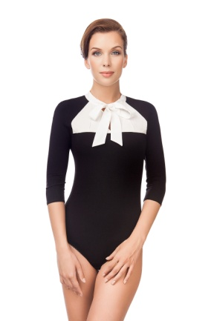 | Слипы | 42 | 3 |  | 1300 | 800 | 0 | 70% вискоза, 25% полиэстер, 5% эластан
 |  |  | 44 | 3 |  | 1300 | 800 | 0
 |  |  | 46 | 1 |  | 1300 | 800 | 0
 |  |  | 48 |  |  | 1300 | 800 | 0
 |  |  | 50 |  |  | 1300 | 800 | 0
 |  |  | 52 |  |  | 1300 | 800 | 0
 |  | Стринги | 42 |  |  | 1300 | 800 | 0
 |  |  | 44 |  |  | 1300 | 800 | 0
 |  |  | 46 | 5 |  | 1300 | 800 | 0
Б 08-3 | 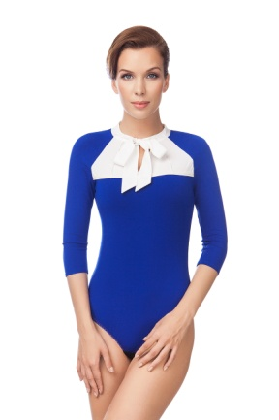 | Слипы | 42 | 2 |  | 1300 | 800 | 0 | 70% вискоза, 25% полиэстер, 5% эластан
 |  |  | 44 | 8 |  | 1300 | 800 | 0
 |  |  | 46 | 15 |  | 1300 | 800 | 0
 |  |  | 48 | 16 |  | 1300 | 800 | 0
 |  |  | 50 | 21 |  | 1300 | 800 | 0
 |  |  | 52 | 27 |  | 1300 | 800 | 0
 |  | Стринги | 42 | 1 |  | 1300 | 800 | 0
 |  |  | 44 | 5 |  | 1300 | 800 | 0
 |  |  | 46 | 4 |  | 1300 | 800 | 0
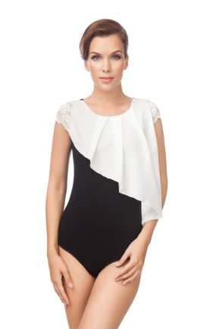
Б 09-1 |  | Стринги | 42 |  |  | 1300 | 800 | 0 | 70% вискоза, 25% полиэстер, 5% эластан
 |  |  | 44 |  |  | 1300 | 800 | 0
 |  |  | 46 | 7 |  | 1300 | 800 | 0
 |  |  | 48 | 8 |  | 1300 | 800 | 0
 |  |  |  |  |  |  | 800 | 0
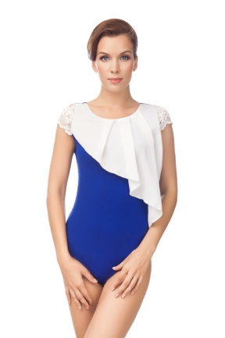
Б 09-3 |  | Стринги | 42 | 2 |  | 1300 | 800 | 0 | 70% вискоза, 25% полиэстер, 5% эластан
 |  |  | 44 | 4 |  | 1300 | 800 | 0
 |  |  | 46 | 12 |  | 1300 | 800 | 0
 |  |  | 48 | 11 |  | 1300 | 800 | 0
 |  |  |  |  |  |  | 800 | 0
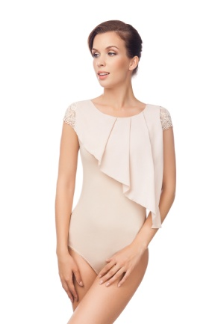
Б 09-4 |  | Стринги | 42 |  |  | 1300 | 800 | 0 | 70% вискоза, 25% полиэстер, 5% эластан
 |  |  | 44 |  |  | 1300 | 800 | 0
 |  |  | 46 |  |  | 1300 | 800 | 0
 |  |  | 48 | 2 |  | 1300 | 800 | 0
Б 10-2 | 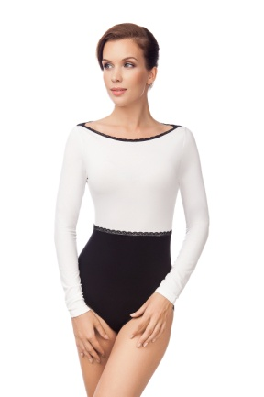 | Слипы | 42 |  |  | 1400 | 800 | 0 | 70% вискоза, 25% полиэстер, 5% эластан
 |  |  | 44 |  |  | 1400 | 800 | 0
 |  |  | 46 |  |  | 1400 | 800 | 0
 |  |  | 48 | 14 |  | 1400 | 800 | 0
 |  |  | 50 | 19 |  | 1400 | 800 | 0
 |  | Стринги | 42 | 1 |  | 1400 | 800 | 0
 |  |  | 44 | 3 |  | 1400 | 800 | 0
 |  |  | 46 | 5 |  | 1400 | 800 | 0
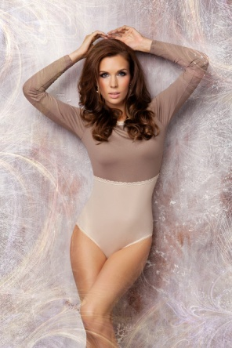
Б10-4НГ |  | Стринги | 42 |  |  | 1400 | 800 | 0 | 90% полиамид, 5% вискоза, 5% эластан
 |  |  | 44 |  |  | 1400 | 800 | 0
 |  |  | 46 | 3 |  | 1400 | 800 | 0
 |  |  | 48 | 8 |  | 1400 | 800 | 0
Б 12-1 | 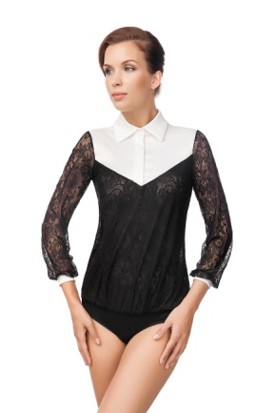 | Слипы | 42 |  |  | 1750 | 800 | 0 | 7%вискоза, 13% хлопок, 75% полиэстер, 5% эластан
 |  |  | 44 |  |  | 1750 | 800 | 0
 |  |  | 46 |  |  | 1750 | 800 | 0
 |  |  | 48 |  |  | 1750 | 800 | 0
 |  | Стринги | 42 | 7 |  | 1750 | 800 | 0
 |  |  | 44 | 4 |  | 1750 | 800 | 0
 |  |  | 46 | 1 |  | 1750 | 800 | 0
 |  |  | 48 | 4 |  | 1750 | 800 | 0
Б 12-2 | 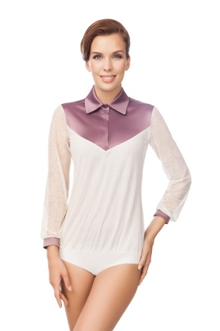 | Слипы | 42 | 3 |  | 1750 | 800 | 0 | 7%вискоза, 13% хлопок, 75% полиэстер, 5% эластан
 |  |  | 44 | 3 |  | 1750 | 800 | 0
 |  |  | 46 |  |  | 1750 | 800 | 0
 |  |  | 48 | 1 |  | 1750 | 800 | 0
 |  | Стринги | 42 | 6 |  | 1750 | 800 | 0
 |  |  | 44 | 9 |  | 1750 | 800 | 0
 |  |  | 46 | 6 |  | 1750 | 800 | 0
 |  |  | 48 | 7 |  | 1750 | 800 | 0
Б 12-3 | 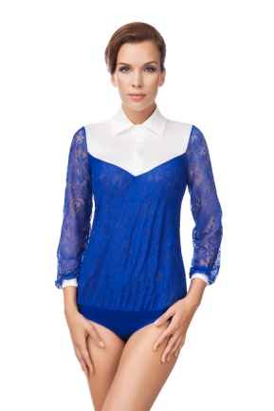 | Слипы | 42 | 12 |  | 1750 | 800 | 0 | 7%вискоза, 13% хлопок, 75% полиэстер, 5% эластан
 |  |  | 44 | 9 |  | 1750 | 800 | 0
 |  |  | 46 | 14 |  | 1750 | 800 | 0
 |  |  | 48 | 13 |  | 1750 | 800 | 0
 |  | Стринги | 42 | 8 |  | 1750 | 800 | 0
 |  |  | 44 | 5 |  | 1750 | 800 | 0
 |  |  | 46 | 8 |  | 1750 | 800 | 0
 |  |  | 48 | 5 |  | 1750 | 800 | 0
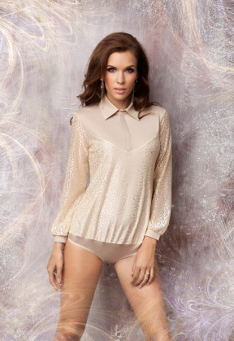
Б 12-4НГ |  | Слипы | 42 | 1 |  | 1750 | 800 | 0 | 5% вискоза, 90% полиэстер, 5% эластан
 |  |  | 44 |  |  | 1750 | 800 | 0
 |  |  | 46 |  |  | 1750 | 800 | 0
 |  |  | 48 |  |  | 1750 | 800 | 0
Б 13-2 | 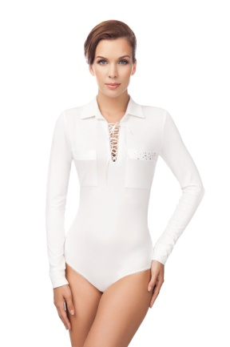 | Слипы | 42 |  |  | 1550 | 800 | 0 | 95% вискоза, 5% эластан
 |  |  | 44 | 3 |  | 1550 | 800 | 0
 |  |  | 46 |  |  | 1550 | 800 | 0
 |  |  | 48 |  |  | 1550 | 800 | 0
 |  |  | 50 | 1 |  | 1550 | 800 | 0
 |  | Стринги | 42 | 3 |  | 1550 | 800 | 0
 |  |  | 44 | 4 |  | 1550 | 800 | 0
 |  |  | 46 | 4 |  | 1550 | 800 | 0
 |  |  | 48 | 9 |  | 1550 | 800 | 0
Б 13-3 | 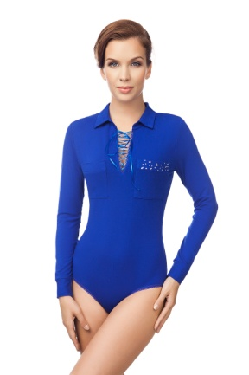 | Слипы | 42 | 3 |  | 1550 | 800 | 0 | 95% вискоза, 5% эластан
 |  |  | 44 | 10 |  | 1550 | 800 | 0
 |  |  | 46 | 1 |  | 1550 | 800 | 0
 |  |  | 48 | 3 |  | 1550 | 800 | 0
 |  |  | 50 | 1 |  | 1550 | 800 | 0
 |  | Стринги | 42 | 10 |  | 1550 | 800 | 0
 |  |  | 44 | 9 |  | 1550 | 800 | 0
 |  |  | 46 | 10 |  | 1550 | 800 | 0
 |  |  | 48 | 9 |  | 1550 | 800 | 0
Б 16-1 | 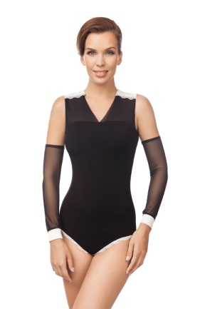 | Слипы | 42 | 1 |  | 1150 | 800 | 0 | 67% вискоза, 25% полиэстер, 5% эластан, 3% хлопок
 |  |  | 44 | 1 |  | 1150 | 800 | 0
 |  |  | 46 | 2 |  | 1150 | 800 | 0
 |  |  | 48 | 7 |  | 1150 | 800 | 0
 |  | Стринги | 42 | 6 |  | 1150 | 800 | 0
 |  |  | 44 | 7 |  | 1150 | 800 | 0
 |  |  | 46 | 7 |  | 1150 | 800 | 0
 |  |  | 48 | 10 |  | 1150 | 800 | 0
Б 17-3 | 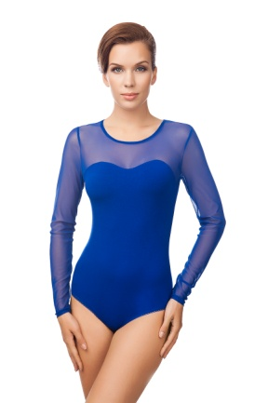 | Слипы | 42 | 1 |  | 1100 | 800 | 0 | 70% вискоза, 25% полиамид, 5% эластан
 |  |  | 44 |  |  | 1100 | 800 | 0
 |  |  | 46 | 1 |  | 1100 | 800 | 0
 |  |  | 48 | 9 |  | 1100 | 800 | 0
 |  |  | 50 | 28 |  | 1100 | 800 | 0
 |  |  | 52 | 13 |  | 1100 | 800 | 0
 |  | Стринги | 42 | 17 |  | 1100 | 800 | 0
 |  |  | 44 | 15 |  | 1100 | 800 | 0
 |  |  | 46 | 17 |  | 1100 | 800 | 0
 |  |  | 48 | 14 |  | 1100 | 800 | 0
Б 19-1 | 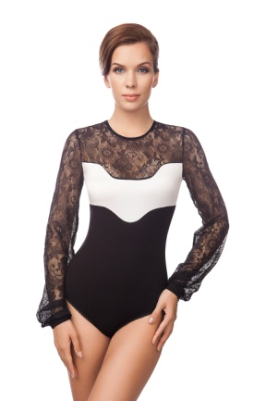 | Слипы | 42 | 20 |  | 1350 | 800 | 0 | 45% вискоза, 15% хлопок, 35% полиэстер, 5% эластан
 |  |  | 44 | 16 |  | 1350 | 800 | 0
 |  |  | 46 | 5 |  | 1350 | 800 | 0
 |  |  | 48 | 18 |  | 1350 | 800 | 0
 |  |  | 50 | 11 |  | 1350 | 800 | 0
 |  | Стринги | 42 | 3 |  | 1350 | 800 | 0
 |  |  | 44 | 2 |  | 1350 | 800 | 0
 |  |  | 46 | 1 |  | 1350 | 800 | 0
Б 19-3 | 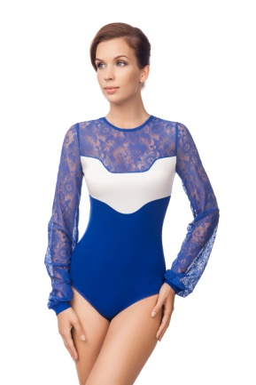 | Слипы | 42 | 23 |  | 1350 | 800 | 0 | 45% вискоза, 15% хлопок, 35% полиэстер, 5% эластан
 |  |  | 44 | 18 |  | 1350 | 800 | 0
 |  |  | 46 | 22 |  | 1350 | 800 | 0
 |  |  | 48 | 18 |  | 1350 | 800 | 0
 |  |  | 50 | 24 |  | 1350 | 800 | 0
 |  | Стринги | 42 |  |  | 1350 | 800 | 0
 |  |  | 44 |  |  | 1350 | 800 | 0
 |  |  | 46 |  |  | 1350 | 800 | 0
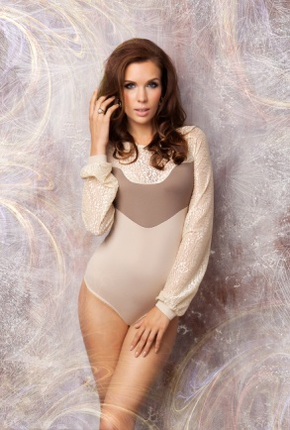
Б19-4НГ |  | Стринги | 42 |  |  | 1350 | 800 | 0 | 90% полиамид, 5% вискоза, 5% эластан
 |  |  | 44 |  |  | 1350 | 800 | 0
 |  |  | 46 |  |  | 1350 | 800 | 0
 |  |  | 48 | 2 |  | 1350 | 800 | 0
 |  |  |  |  |  |  | 800 | 0
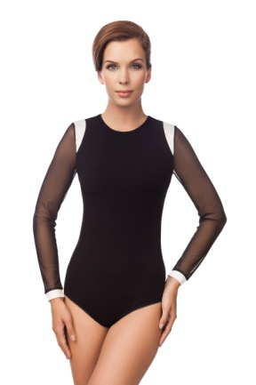
Б 20-1 |  | Слипы | 42 |  |  | 1200 | 800 | 0 | 55% вискоза, 30% хлопок, 10% полиэстер, 5% эластан
 |  |  | 44 |  |  | 1200 | 800 | 0
 |  |  | 46 | 6 |  | 1200 | 800 | 0
 |  |  | 48 | 14 |  | 1200 | 800 | 0
 |  |  | 50 | 31 |  | 1200 | 800 | 0
 |  |  |  |  |  |  | 800 | 0
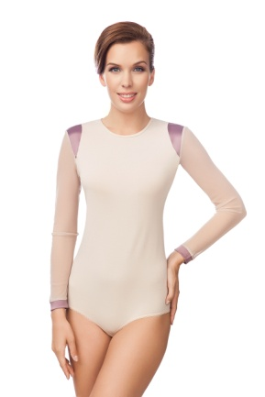
Б 20-4 |  | Слипы | 42 | 15 |  | 1200 | 800 | 0 | 55% вискоза, 30% хлопок, 10% полиэстер, 5% эластан
 |  |  | 44 | 23 |  | 1200 | 800 | 0
 |  |  | 46 | 24 |  | 1200 | 800 | 0
 |  |  | 48 | 39 |  | 1200 | 800 | 0
 |  |  | 50 | 35 |  | 1200 | 800 | 0

Б20-4НГ |  | Слипы | 42 |  |  | 1200 | 800 | 0 | 90% полиамид, 5% вискоза, 5% эластан
 |  |  | 44 |  |  | 1200 | 800 | 0
 |  |  | 46 |  |  | 1200 | 800 | 0
 |  |  | 48 | 6 |  | 1200 | 800 | 0
 |  |  | 50 | 1 |  | 1200 | 800 | 0
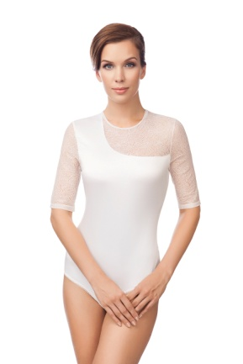
Б 23-2 |  | Стринги | 42 | 3 |  | 1250 | 800 | 0 | 75% полиэстер, 20% хлопок, 5% эластан
 |  |  | 44 |  |  | 1250 | 800 | 0
 |  |  | 46 | 9 |  | 1250 | 800 | 0
 |  |  | 48 | 12 |  | 1250 | 800 | 0
 |  |  |  |  |  |  | 800 | 0
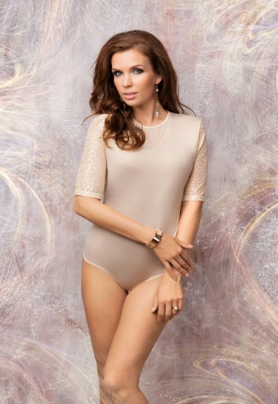
Б23-4НГ |  | Стринги | 42 |  |  | 1250 | 800 | 0 | 90% полиамид, 5% вискоза, 5% эластан
 |  |  | 44 | 1 |  | 1250 | 800 | 0
 |  |  | 46 |  |  | 1250 | 800 | 0
 |  |  | 48 | 1 |  | 1250 | 800 | 0
Б 24-3 | 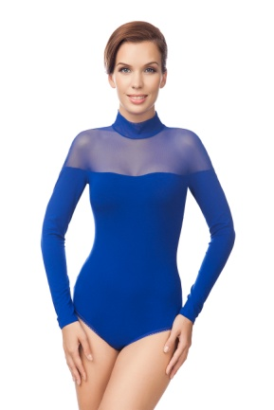 | Слипы | 42 | 35 |  | 1100 | 800 | 0 | 70% вискоза, 25% полиэстер, 5% эластан
 |  |  | 44 | 32 |  | 1100 | 800 | 0
 |  |  | 46 | 33 |  | 1100 | 800 | 0
 |  |  | 48 | 36 |  | 1100 | 800 | 0
 |  |  | 50 | 36 |  | 1100 | 800 | 0
 |  | Стринги | 42 | 6 |  | 1100 | 800 | 0
 |  |  | 44 | 7 |  | 1100 | 800 | 0
 |  |  | 46 | 8 |  | 1100 | 800 | 0
 |  |  | 48 | 8 |  | 1100 | 800 | 0
Б 25-1 | 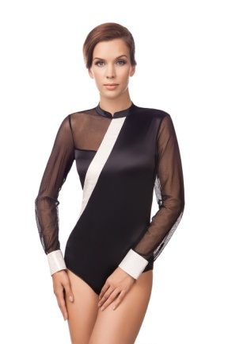 | Слипы | 42 |  |  | 1450 | 800 | 0 | 45% вискоза, 40% хлопок, 10% полиэстер, 5% эластан
 |  |  | 44 |  |  | 1450 | 800 | 0
 |  |  | 46 |  |  | 1450 | 800 | 0
 |  |  | 48 |  |  | 1450 | 800 | 0
 |  | Стринги | 42 | 4 |  | 1450 | 800 | 0
 |  |  | 44 |  |  | 1450 | 800 | 0
 |  |  | 46 | 1 |  | 1450 | 800 | 0
 |  |  | 48 | 4 |  | 1450 | 800 | 0
Б 25-5 | 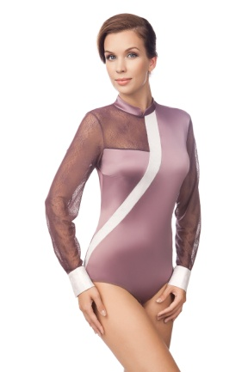 | Слипы | 42 | 5 |  | 1450 | 800 | 0 | 45% вискоза, 40% хлопок, 10% полиэстер, 5% эластан
 |  |  | 44 | 12 |  | 1450 | 800 | 0
 |  |  | 46 | 6 |  | 1450 | 800 | 0
 |  |  | 48 | 5 |  | 1450 | 800 | 0
 |  | Стринги | 42 | 9 |  | 1450 | 800 | 0
 |  |  | 44 | 10 |  | 1450 | 800 | 0
 |  |  | 46 | 9 |  | 1450 | 800 | 0
 |  |  | 48 | 7 |  | 1450 | 800 | 0
Б 26-1 | 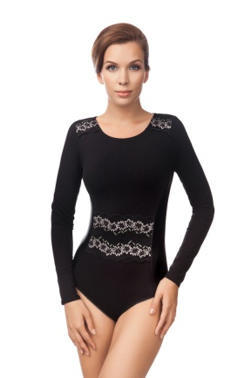 | Слипы | 42 |  |  | 1200 | 800 | 0 | 55% вискоза, 30% хлопок, 10% полиэстер, 5% эластан
 |  |  | 44 |  |  | 1200 | 800 | 0
 |  |  | 46 |  |  | 1200 | 800 | 0
 |  |  | 48 |  |  | 1200 | 800 | 0
 |  |  | 50 |  |  | 1200 | 800 | 0
 |  | Стринги | 42 |  |  | 1200 | 800 | 0
 |  |  | 44 |  |  | 1200 | 800 | 0
 |  |  | 46 | 1 |  | 1200 | 800 | 0
Б 28-1 | 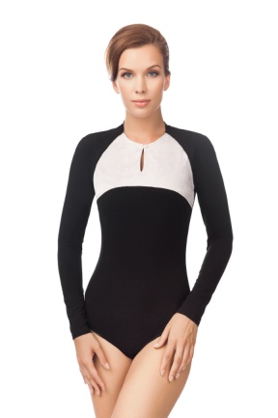 | Слипы | 42 |  |  | 1250 | 800 | 0 | 75% вискоза, 20% хлопок, 5% эластан
 |  |  | 44 |  |  | 1250 | 800 | 0
 |  |  | 46 |  |  | 1250 | 800 | 0
 |  |  | 48 | 11 |  | 1250 | 800 | 0
 |  |  | 50 | 15 |  | 1250 | 800 | 0
 |  | Стринги | 42 |  |  | 1250 | 800 | 0
 |  |  | 44 |  |  | 1250 | 800 | 0
 |  |  | 46 |  |  | 1250 | 800 | 0
Б 28-3 | 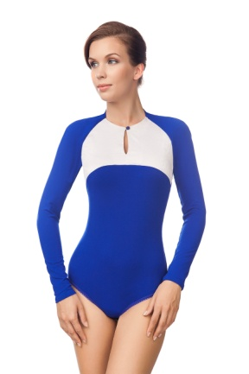 | Слипы | 42 | 21 |  | 1250 | 800 | 0 | 75% вискоза, 20% хлопок, 5% эластан
 |  |  | 44 | 19 |  | 1250 | 800 | 0
 |  |  | 46 | 21 |  | 1250 | 800 | 0
 |  |  | 48 | 21 |  | 1250 | 800 | 0
 |  |  | 50 | 23 |  | 1250 | 800 | 0
 |  | Стринги | 42 |  |  | 1250 | 800 | 0
 |  |  | 44 |  |  | 1250 | 800 | 0
 |  |  | 46 |  |  | 1250 | 800 | 0
 |  |  | 48 |  |  | 1250 | 800 | 0
 |  |  | Общее количество: |  |  | 0 | Общая сумма заказа: |  | 0

